상품제안서
수퍼히트에코볼펜 | 상품코드: S02992

 |  |  |  |  |  |  | 02-713-8555 | www.synergygift.co.kr
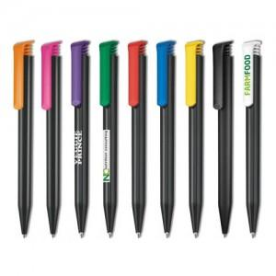

【상세/제작정보】 | 독일세나토사 제조볼펜 재생플라스틱원료로 만든 친환경볼펜. 실크 1도 포함

【인쇄/포장옵션】 | 실크 / OPP(비닐)

【공급단가】 | 수량 | 1,000~ | 2,000~ | 3,000~ | 5,000~ | 10,000~
*VAT별도 | 단가 | 640원 | 620원 | 600원 | 570원 | 560원

【상품 URL】 | https://www.synergygift.co.kr:443/src/goods_detail.php?gdno=4643

